使い方
こちらは、VisuMe Capability Assessment for Digital Security 実施の際に、
「業務経験」情報を入力するための補助シートです。

キャリアが長いと、どの期間にどのような仕事（業務や役割）をやっていたのか、思い出すことが大変かもしれません。こちらのシートでは、年表形式で整理できます。これまでの経験を振り返り、確認しながら記載することで、VisuMeへの入力がやり易くなります。是非ご活用ください。

【活用の流れ】

・2～5行目の「業務履歴」には、4つの「職務概要」に分かれた欄があります。
最初に、ご自身が今まで経験された業務について、まずは整理して記入してみてください。 行の幅を変えることができますので、所属していた組織や担当していた顧客・プロジェクト名なども記載しておくと、
さらに分かりやすいかもしれません。
・整理できましたら、7行目以降の「年表」に経験された業務をセキュリティ関連度(％)0～100で記入してみましょう。
※セキュリティ関連度：経験業務における情報セキュリティの要素の含有度合い
・また、同時期に複数の業務を実施していた場合は、全ての業務経験を入力ください。
シート「記入欄」

シート「記入欄」に記入した内容が転記されています。
こちらが実際にVisuMeの「業務経験」に入力する「経験年数」「セキュリティの関連度」の内容になります。
シート「転記用」

診断の実施方法については、下記ガイドをご覧ください。
ガイド：
説明動画：

https://www.j-tag.or.jp/userguide

https://www.youtube.com/watch?v=0bWWD1IIq7s&t=9s

（例）転記用
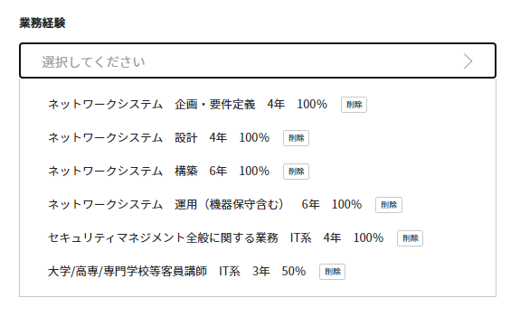
業務・役割 |  |  | 経験年数 | セキュリティの関連度
 | ネットワークシステム | 企画・要件定義 | 4 | 100
 |  | 設計 | 4 | 100
 |  | 構築 | 6 | 100
 |  | 運用（機器保守含む） | 6 | 100
 | セキュリティマネジメント全般に関する業務 | IT系 | 4 | 100
 | 大学/高専/専門学校等客員講師 | IT系 | 3 | 50

VisuMe 業務経験
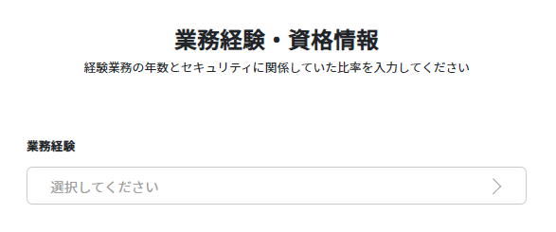

①選択します

②業務経験を入力します
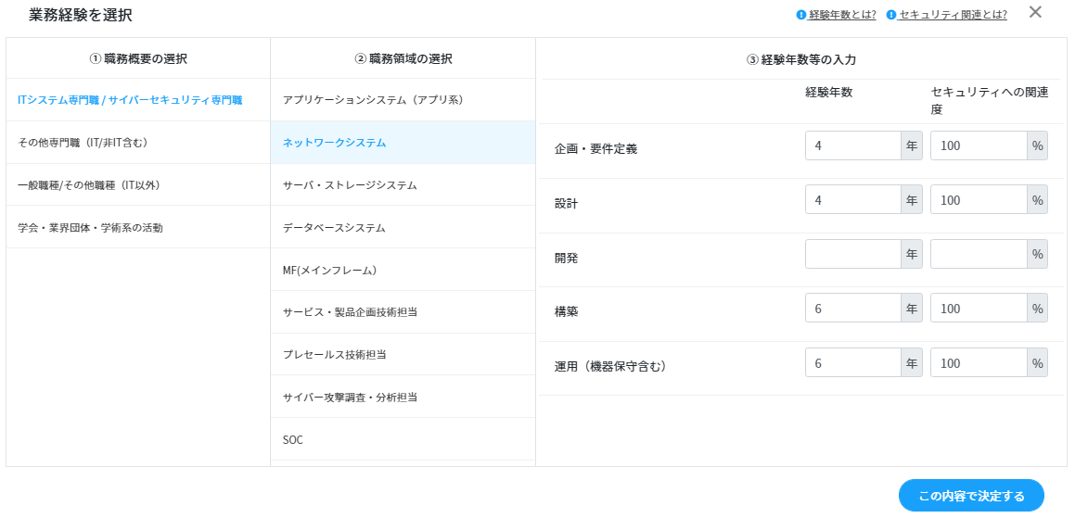

③全て入力できたら、
「この内容で決定」を選択します

④業務経験入力は完了です

